Sheet1
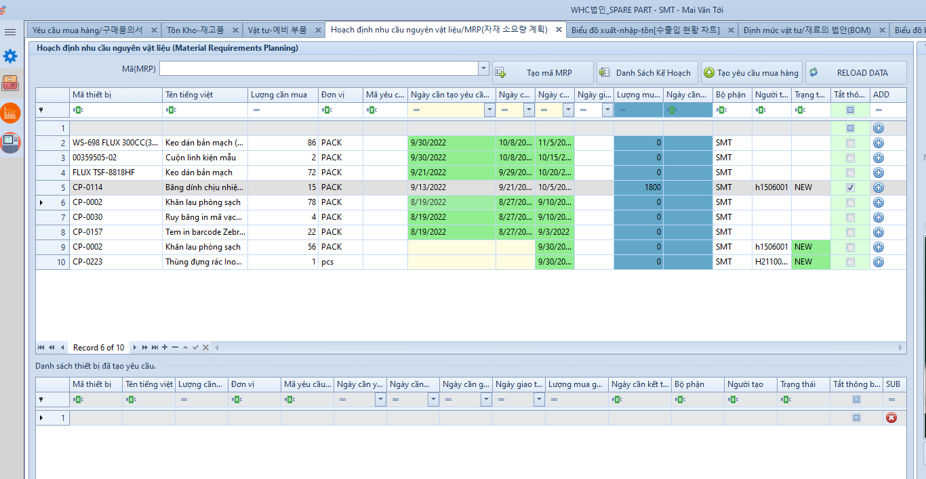
1. Khi ngày thực tế đã qua ngày cần tạo yêu cầu, hệ thống cần đưa ra đề xuất lại, số liệu tính toán dựa trên thời điển hiện tại
2. Hệ thống cần tính lại số lượng cần mua nếu đã có draft đặt hàng cho mã thiết bị mà hệ thống đề xuất

Thêm cột: 1. Số lượng dùng cho tháng hiện tại
2. Số lương cần đặt
Đổi tên cột: SL dùng cho tháng hiện tại thành SL đã dùng cho tháng hiện tại (Ở ví dụ này là tháng 9)
Số lượng dùng sẽ được tính dựa trên tiêu chuẩn sản xuất
1. Thiết lập một line làm việc cần số lượng là bao nhiêu
2. Thiết lập số line làm việc dựa trên bảng 1

Bảng 1:
Số line | Sản lượng
1 | 75,714,286
2 | 151,428,571
3 | 227,142,857
4 | 302,857,143
5 | 378,571,429
6 | 454,285,714
7 | 530,000,000

